Feuil1
#1 InkManager - Plan de tests (Gestion des palettes)

Essayer les filtres de recherche par références Sage

Test impression | Mini étiquette palette // fiche palette

Export Excel | Cliquer sur Liste
Nouveau -> Gestion d'une palette

Vérifier présence & éxactitude des références Sage pour chacun des lots de fabrication des palettes existant

#1 InkManager - Plan de tests (Gestion d'une palette)

Création simple & save | Indiquer un numéro de N° de commande
 | Indiquer un numéro de N°palette
 | Indiquer un numéro de fabrication, Quantité, Référence

Création automatisé csv & save | Utiliser un fichier CSV paking_list

Edition simple & save | Double click sur une palette aléatoire, editer une information puis Enregistrer

#1 InkManager - Plan de tests (Gestion des Références)

Editer une référence | Selectionner une référence &diter la reference fournisseur et valider: | La référence Sage attendu doit etre correcte
 | Saisir une références déjà existante | En reponse l'application doit le signaler
Créer une nouvelle référence | Remplir les champs correctement et valider
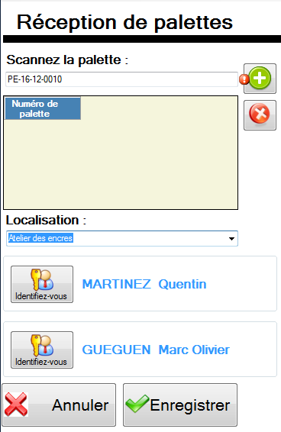
#1 InkManager - Plan de tests (Réception palettes)

Effectuer une simulation de réception a double bageage

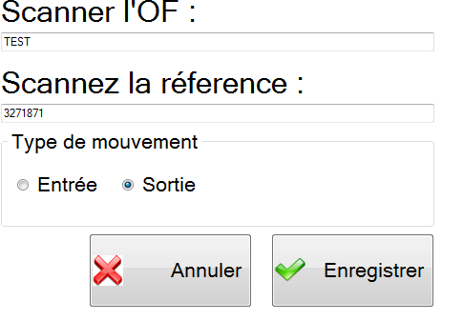
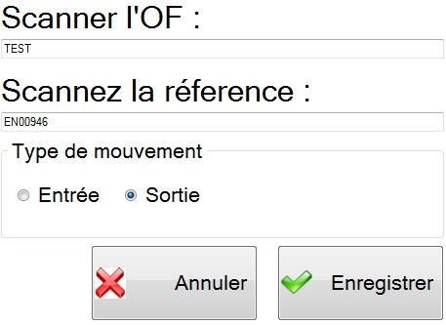
#1 InkManager - Plan de tests (Entrée | Sortie)

Effectuer une sortie & entrée en spécifiant une ref Sage

Effectuer une sortie & entrée en spécifiant une ref Expertive

#1 InkManager - Plan de tests (Réception palettes)

Tester les filtres

Export Excel

